Blad 1 Afmetingen
Hauster Rekenhulp voor de klus: Een schuin dak isoleren Een schuin dak isoleren met PIR en gipsplaat in één
Vul de afmetingen in van jouw dak en bekijk direct de hoeveelheid materialen die je nodig hebt.
Hoe werkt het?
Stap 1: Vul op dit tabblad per zijde van je dak de groene velden in met de door jouw gemeten afmetingen. Dakzijde twee wordt automatisch ingevuld op basis van de maten in zijde 2. Je kan deze waar nodig handmatig aanpassen.
Stap 2: Heb je een dakkapel of -raam groter dan 0,50 x 0,70 meter? Vul dan ook deze afmetingen in. Zo niet, dan laat je dit veld leeg.
Stap 3: De rekenhulp rekent alles voor je uit. Even controleren, bestellen en je kunt aan de slag!

Dakzijde links

 |  |  |  |  | Nok

 |  |  |  |  | Gording 1

 |  |  |  |  |  |  |  |  |  | Gording 2
 | Hoogte dak (H1) | 5 | Meter |  |  |  | Dakraam of dakkapel
 |  |  |  | H1 |  | H2

 |  |  |  |  |  |  |  |  |  | Gording 3 |  | Aantal gordingen (excl bint+nok)
 |  |  |  |  |  |  |  | B2 |  |  |  |  | 3 | Stuks
 | Dakkapel/dakraam |  |  |  |  |  |  |  |  |  | G1 | Grootste gemeten gordingafstand G1 (hoh) | 1.25 | Meter
 | Hoogte (H2) | 0 | Meter
 | Breedte (B2) | 0 | Meter |  | Gording 4

 |  |  |  |  | Vloerbint
 |  |  |  |  |  |  |  | B1

 |  |  |  |  |  | Breedte (B1) |  | 5.5 | Meter

 |  |  |  |  |  |  |  |  |  |  |  | Totaal oppervlak dakzijde 1 | 27.5 | m2

Dakzijde rechts

 |  |  |  |  | Nok

 |  |  |  |  | Gording 1

 |  |  |  |  |  |  |  |  |  | Gording 2
 | Hoogte dak (H1) | 5 | Meter |  |  | Groot dakraam of dakkapel
 |  |  |  | H1 | H2

 |  |  |  |  |  |  |  |  |  | Gording 3 |  | Aantal gordingen (excl bint+nok)
 |  |  |  |  |  |  |  | B2 |  |  |  |  | 3 | Stuks
 | Dakkapel/dakraam |  |  |  |  |  |  |  |  |  | G1 | Grootste gemeten gordingafstand G1 (hoh) | 1.25 | Meter
 | Hoogte (H2) | 0 | Meter
 | Breedte (B2) | 0 | Meter |  | Gording 4

 |  |  |  |  | Vloerbint
 |  |  |  |  |  |  |  | B1

 |  |  |  |  |  | Breedte |  | 5.5 | Meter

 |  |  |  |  |  |  |  |  |  |  |  | Totaal oppervlak dakzijde 2 | 27.5 | m2

Alles ingevuld. Top! Op tabblad twee zie je nu hoeveel je van wat nodig hebt. Even controleren, bestellen en klussen maar!

Blad 2 Materialen
Je hebt het eerste tabblad ingevuld, top! De rekenhulp heeft de hoeveelheid materiaal voor jou klus uitgerekend. Nog even controleren, bestellen en klussen maar.
* De materialen en hoeveelheden zijn berekend op basis van ons klusadvies omschreven in de klusvideo en het stappenplan.
** Denk je dat je op basis van jou situatie thuis veel 'lastige' plekjes hebt. Dan kan je het percentage snijverlies verhogen (of verlagen).

Materialen
Product (klik op de foto's) | Soort product | Verpakkings -inhoud | Inhouds- maat | Snijverlies* | Nodig voor jouw klus |  | Toelichting op materialen
 | PIR met gips (260x60) | 1.56 | m2 | 0% | 38 | Platen | - Is bij jou de gordingenafstand groter dan. Houdt dan rekening met meer snijverlies. - Ook bij veel ramen, lastige hoekjes, kleine stukjes is 5-10% meer snijverlies aan te raden. - Stukken kleiner dan 30 cm worden over het algemeen niet gebruikt
 | Zwelband | 4.3 | m1 | 0% | 13 | Rollen | - Zwelband gebruik je voor het fixeren en afdichten van de pirplaat tussen de balken aan één kant. De andere kan zet je tijdelijk vast met wiggen.
 | Wiggen | 25 | stuks | 0% | 2 | Zak | - Met deze wiggen fixeer je de pirplaat tijdens tussen de balken. - Wiggen kan je hergebruiken. Doe je de klus in meerdere dagen dan is 1 zak genoeg.
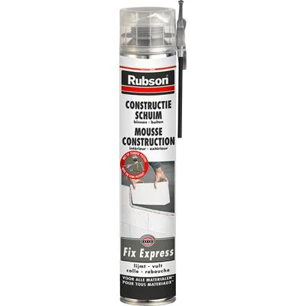 | Pur tbv verlijmen | 750 | ml | 0% | 12 | Stuks | -Deze pur gebruik je voor het voor het vastlijmen van de pirplaat aan de ondergrond. - Dit kan met het meegeleverde mondstuk of een purpistool.
 | Pur tbv afdichten | 750 | ml | 0% | 10 | Stuks | - Met deze flexibele pur dicht je alle kieren lucht- en dampdicht af. Een flexibele pur voorkomt piepen en kraken bij werking van je dak.
 | Klemlat | 2.7 | m1 | 4% | 42 | Stuks | - Klemlatten dienen als extra fixatie van je pirplaten en als afwerkplint. - Je zet ze vast met een pneumatische tacker met nietjes of schroeven. - Heb je veel hoekjes, ramen of kleine opppervlaktes. Houdt dan iets meer snijverlies aan.
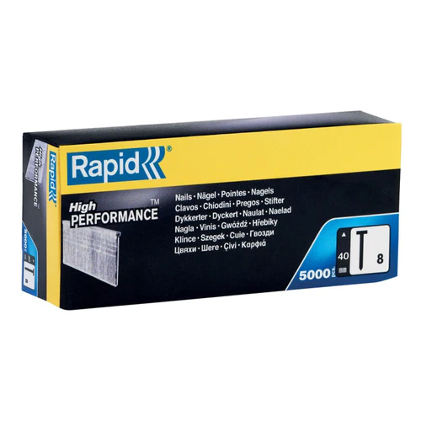 | Nagels | 5000 | Stuks | 0% | 1 | Doos | - Brads of nieten gebruik je voor het snel en makkeliijk vastzetten van de klemlatten. Deze nieten zijn o.a. geschikt voor de Rapid pneumatische tacker PB131
 | Wapeningsband | 90 | m1 | 0% | 2 | Rollen | - Wapeningsband gebruik je op de afgeschuinde kant (AK) van de gipsplaten voordat je deze gaat afwerken. Dit voorkomt scheurvorming in de toekomst.
 | Voegenvuller | 5 | kg | 0% | 3 | Zakken | -De Siniat voegenvuller gebruik je als eerste laag voor het vullen van de afgeschuinde kanten (AK) en breng je aan met een plamuur of gipsmes.
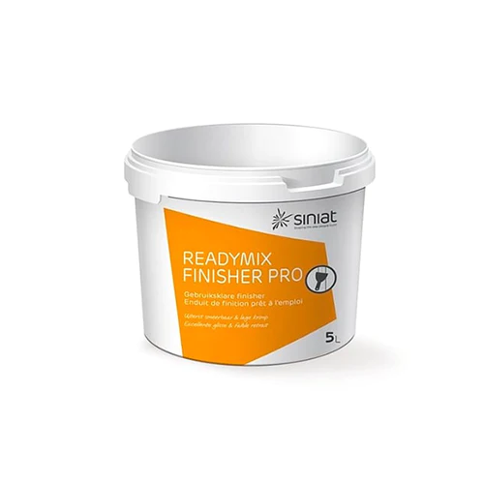 | Finisher | 5 | kg | 0% | 3 | Emmers | - de Siniat finisher pro gebruik je als tweede laag als finishing touch voor een glad resultaat. Je brengt het aan met gips of plamuurmes. Afwerken kan met een breed plamuurmes (min 15 cm)of spackmes.
 | Acrylaat kit | 15.6 | m1 | 5% | 7 | Stuks | -Voor een naadloos resultaat kit je alle naden en randen af voordat je gaat schilderen. Hiervoor heb je uiteraard een kitspuit nodig en eventueel een voegmaatje om overtollig kit zonder kliederen weg te halen.
 | Manchet tbv dakdoorvoer | 1 | stuk | nvt | 1 | Stuks | - Met dit manchet zorg je ook rondom dakdoorvoer voor een nette en luchtdichte afdichting.
Gereedschap
 | Handzaag
 | Pneumatische tacker
 | Purpistool
 | Bouwemmer
 | Gipsmes
 | Kitspuit
 | Purpistool reiniger

